BOM
BOM NO | PARÇA NUMARASI | GÖRSEL | İMALAT YÖNTEMİ | BİRİM ADET | TOPLAM ADET | STOK NO | PARÇA ADI VE AÇIKLAMASI | REVİZYON
1 | IDM-K01 | 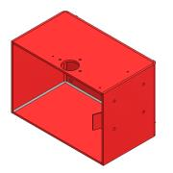 | KAYNAKLI İMALAT | 1 | 1 | IDM-K01 | TABAN ŞASE MONTAJI (INCE DILIMLEME) | 1
1.1 | IDM-S01 | 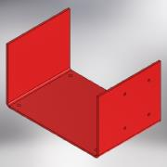 | SAC KESİM + KIVRIM | 1 | 1 | IDM-S01 | TABAN SASESI SACI -BÜYÜK | 1
1.2 | IDM-S02 | 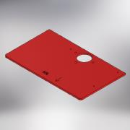 | SAC KESİM | 1 | 1 | IDM-S02 | TABAN ŞASESİ SOL YAN SACI (INCE DILIMLEME) | 1
1.3 | IDM-S03 |  | SAC KESİM | 1 | 1 | IDM-S03 | TABAN ŞASESİ SAĞ YAN SACI (INCE DILIMLEME) | 0
1.4 | IDM-S07 |  | SAC KESİM + KIVRIM | 1 | 1 | IDM-S07 | YÖNLENDİRME SACI (INCE DILIMLEME) | 0
1.5 | Nut GB/T 17880.5-1999 M8 x 15 | 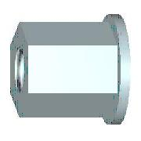 | STANDART | 4 | 4 |  | UZUN SOMUN (M8)
1.6 | IDM-T18 |  | TALAŞLI İMALAT | 2 | 2 | IDM-T18 | MUHAFAZA BAĞLANTI TAKOZU (INCE DILIMLEME)
2 | IDM-T01 | 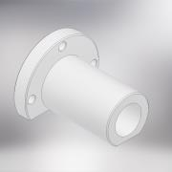 | CNC OPERASYONU | 1 | 1 | IDM-T01 | RULMAN GÖVDESİ (İNCE DİLİMLEME) Al. | 0
3 | ISO 4762 - M8 x 20 |  | STANDART | 3 | 3 | IM0820 | IMBUS CİVATA (M8 x 20)
4 | BK-450-SP-11 | 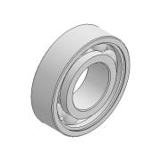 | STANDART | 3 | 3 | BK-450-SP-11 | RULMAN (6002)
5 | IDM-T02 | 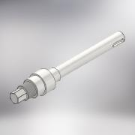 | CNC OPERASYONU | 1 | 1 | IDM-T02 | MİL (İNCE DİLİMLEME) | 0
6 | IDM-T03 |  | CNC OPERASYONU | 1 | 1 | IDM-T03 | TESTERE DONDELASI (İNCE DİLİMLEME) | 0
7 | IDM-T05 |  | CNC OPERASYONU | 1 | 1 | IDM-T05 | TESTERE RONDELASI (İNCE DİLİMLEME) | 0
8 | IDM-T04 | 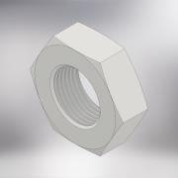 | CNC OPERASYONU | 1 | 1 | IDM-T04 | TESTERE SIKMA SOMUNU (İNCE DİLİMLEME) | 0
9 | IDM-ST-05 | 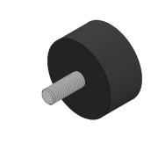 | STANDART | 4 | 4 | IDM-ST-05 | Lastik Takoz (Q40 X 20mm)
10 | ISO 4032 - M8 | 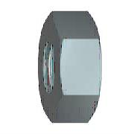 | STANDART | 4 | 4 | SM08 | SOMUN (M8)
11 | IDM-K02 | 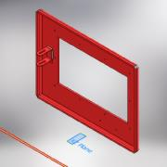 | KAYNAKLI İMALAT | 1 | 1 | IDM-K02 | ÜST KAPAK MONTAJI (INCE DILIMLEME) | 1
11.1 | IDM-S04 | 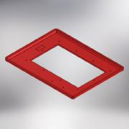 | SAC KESİM + KIVRIM | 1 | 1 | IDM-S04 | ÜST KAPAK SACI (INCE DILIMLEME) | 1
11.2 | IDM-S05 | 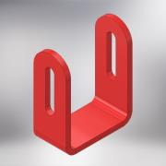 | SAC KESİM + KIVRIM | 1 | 1 | IDM-S05 | SİPERLİK MENTEŞE SACI (INCE DILIMLEME) | 0
12 | IDM-K04 | 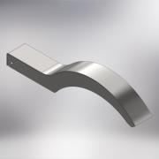 | KAYNAKLI İMALAT | 1 | 1 | IDM-K04 | SİPERLİK MONTAJI | 0
12.1 | IDM-S06 | 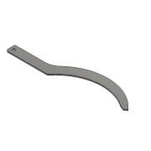 | SAC KESİM | 2 | 2 | IDM-S06 | İPERLİK YAN SACI (INCE DILIMLEME) | 0
12.2 | IDM-S08 | 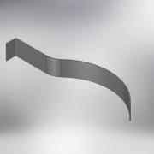 | SAC KESİM + KIVRIM | 1 | 1 | IDM-S08 | SIPERLIK ÜST SACI (INCE DILIMLEME) | 0
13 | DIN 125 - A 5,3 |  | STANDART | 7 | 7 | PLN05 | DÜZ RONDELA (M5)
14 | ISO 4032 - M5 |  | STANDART | 2 | 2 | SM05 | SOMUN (M5)
15 | ISO 4762 - M5 x 16 |  | STANDART | 5 | 5 | IM0516 | IMBUS CİVATA (M5 x 16)
16 | IDM-T08 | 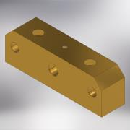 | TALAŞLI İMALAT | 1 | 1 | IDM-T08 | KIZAK YATAĞI (İNCE DİLİMLEME) | 1
17 | IDM-T09 | 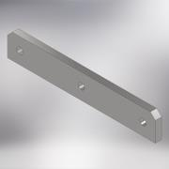 | SAC KESİM + TALAŞLI İMALAT | 1 | 1 | IDM-T09 | KIZAK LAMASI (İNCE DİLİMLEME) | 0
18 | IDM-T10 | 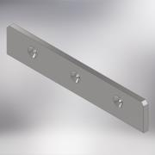 | SAC KESİM + TALAŞLI İMALAT | 1 | 1 | IDM-T10 | KIZAK LAMASI (İNCEDİLİMLEME) | 0
19 | IDM-T06 | 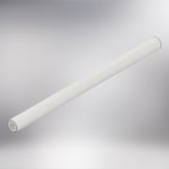 | CNC OPERASYONU | 1 | 1 | IDM-T06 | KIZAK MİLİ (İNCE DİLİMLEE) | 0
20 | IDM-T07 |  | CNC OPERASYONU | 2 | 2 | IDM-T07 | KIZAK MİLİ (İNCE DİLİMLEME) | 0
21 | ISO 4762 - M6 x 40 |  | STANDART | 2 | 2 | IM0640 | İMBUS CİVATA (M6 x 40)
22 | DIN 7991 - M5x12 | 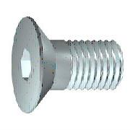 | STANDART | 3 | 3 | HV0512 | HAVŞA BAŞLI CİVATA (M5 x 12)
23 |  | 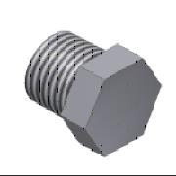 | STANDART | 1 | 1 | KT12 | KÖR TAPA (1/2 '')
24 | BK-450-SP-31 | 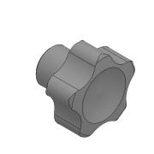 | STANDART | 1 | 1 | BK-450-SP-31 | SIKMA TOPUZU (M6)
25 | IDM-T12 | 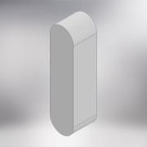 | STANDART | 1 | 1 | KA050520 | Kama (5 x 5 x 20mm)
26 | IDM-ST-03 | 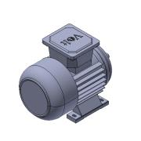 | STANDART | 1 | 1 | IDM-ST-03 | Elektrik Motoru (0.55kw-1500 devir-230V-Mono Faze) | 0
27 | ISO 4017 - M6 x 50 | 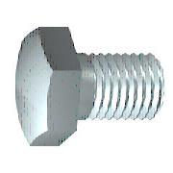 | STANDART | 4 | 4 | CV0650 | AKB CİVATA (M6 x 50)
28 | DIN 125 - A 6,4 |  | STANDART | 12 | 12 | PLN06 | DÜZ RONDELA (M6)
29 | ISO 4032 - M6 |  | STANDART | 12 | 12 | SM06 | SOMUN (M6)
30 | DIN 9021 - 6,4 |  | STANDART | 4 | 4 | PLL06 | DÜZ GENİŞ RONDELA (M6)
31 | IDM-K03 | 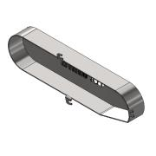 | KAYNAKLI İMALAT | 1 | 1 | IDM-K03 | KAYIŞ MUHAFAZA (INCE DILIMLEME) | 1
31.1 | IDM-S09 | 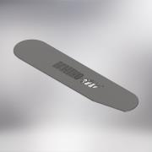 | SAC KESİM | 1 | 1 | IDM-S09 | KAYIŞ MUHAFAZA ÖN SACI (INCE DILIMLEME) | 1
31.2 | IDM-S10 | 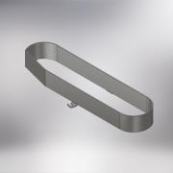 | SAC KESİM + KIVRIM | 1 | 1 | IDM-S10 | KAYIŞ MUHAFAZA SACI (INCE DILIMLEME) | 1
32 | ISO 4762 - M5 x 10 |  | STANDART | 3 | 3 | IM0510 | İMBUS CİVATA (M5 x 10)
33 | IDM-T11 | 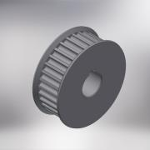 | STANDART + TALAŞLI İMALAT + CNC OPERASYONU | 1 | 1 | IDM-T11 | TRIGER KASNAK (YATAK TARAFI) (32-5M-15) | 0
34 | IDM-T13 |  | STANDART + TALAŞLI İMALAT + CNC OPERASYONU | 1 | 1 | IDM-T13 | TRIGER KASNAK (MOTOR TARAFI) (32-5M-15) | 0
35 | IDM-ST-01 | 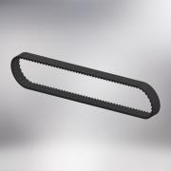 | STANDART | 1 | 1 | IDM-ST-01 | TRIGER KAYIS (5M-670-15) | 0
36 | DIN 916 - M4 x 10 | 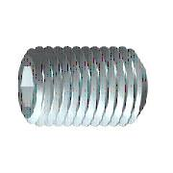 | STANDART | 2 | 2 | ST0410 | SETSKUR (M4 x 10)
37 | IDM-ST-02 | 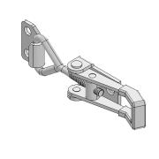 | STANDART | 2 | 2 | IDM-ST-02 | ÇEKTİRMELİ KİLİT | 0
38 | IDM-T14 | 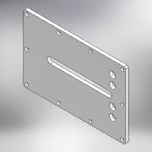 | LAZER KESİM | 1 | 1 | IDM-T14 | PLEXI ALT KAPAK (INCE DILIMLEME) | 1
39 | ISO 4762 - M6 x 10 |  | STANDART | 10 | 10 | IM0610 | İMBS CİVATA (M6 x 10)
40 | IDM-T15 | 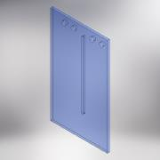 | LAZER KESİM | 1 | 1 | IDM-T15 | MAVİ PEXLEX ÜST KAPAK (INCE DILIMLEME) | 1
41 | IDM-ST-06 | 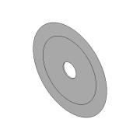 | STANDART | 1 | 1 | IDM-ST-06 | Keski Taşı (İnce Dilimleme) | 0
42 | IDM-T16 |  | LAZER KESİM | 4 | 4 | IDM-T16 | MESAFE TAKOZU (PEFLEX) INCE DILIMLEME | 0
43 | DIN 976-1 - M6 x 20 - A | 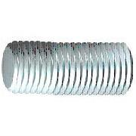 | STANDART | 1 | 1 | SP0610 | SAPLAMA (M6 x 20)
6 | IDM-T17 |  | CNC OPERASYONU | 2 | 2 | IDM-T17 | TESTERE DONDELASI (İNCE DİLİMLEME) | 0
44 | IDM-S11 |  | SAC KESIM + KIVRIM | 1 | 1 | IDM-S11 | SİPERLİK SACI | 0
45 | IDM-T19 |  | PLEXI KESIM | 1 | 1 | IDM-T19 | SPERLİK PLEXI | 0

